Sheet1
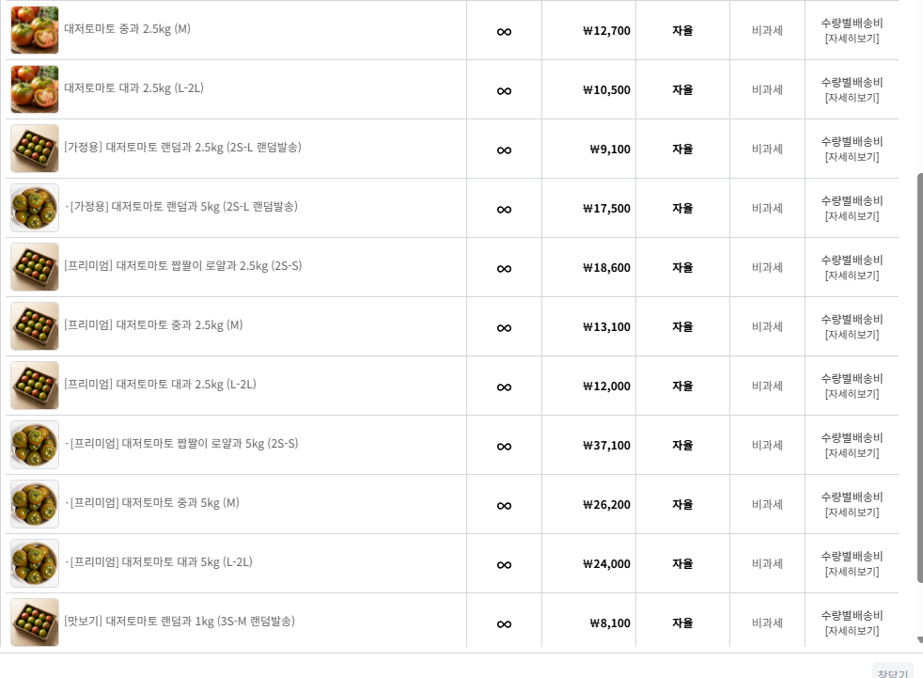

제이비티3.18
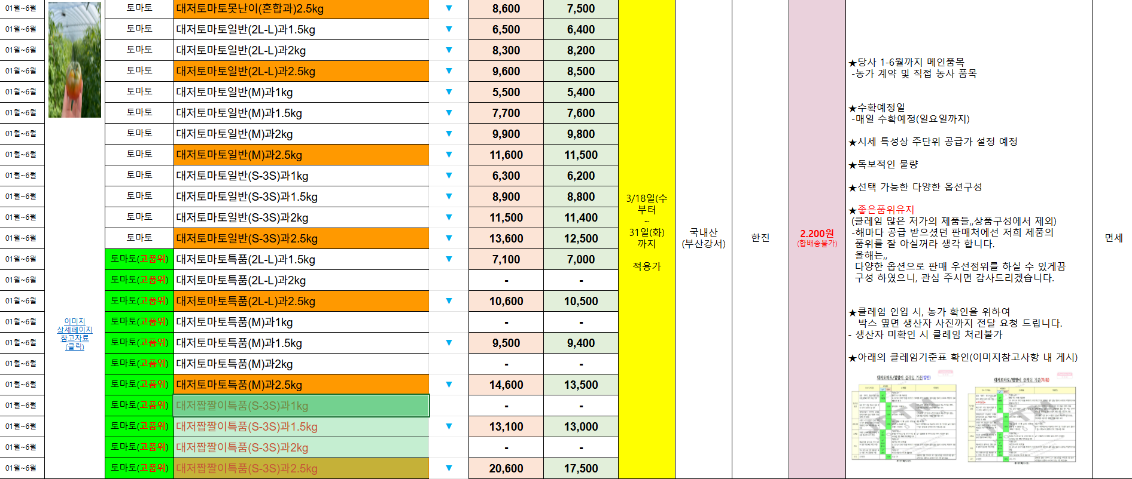
제이비티

팡이
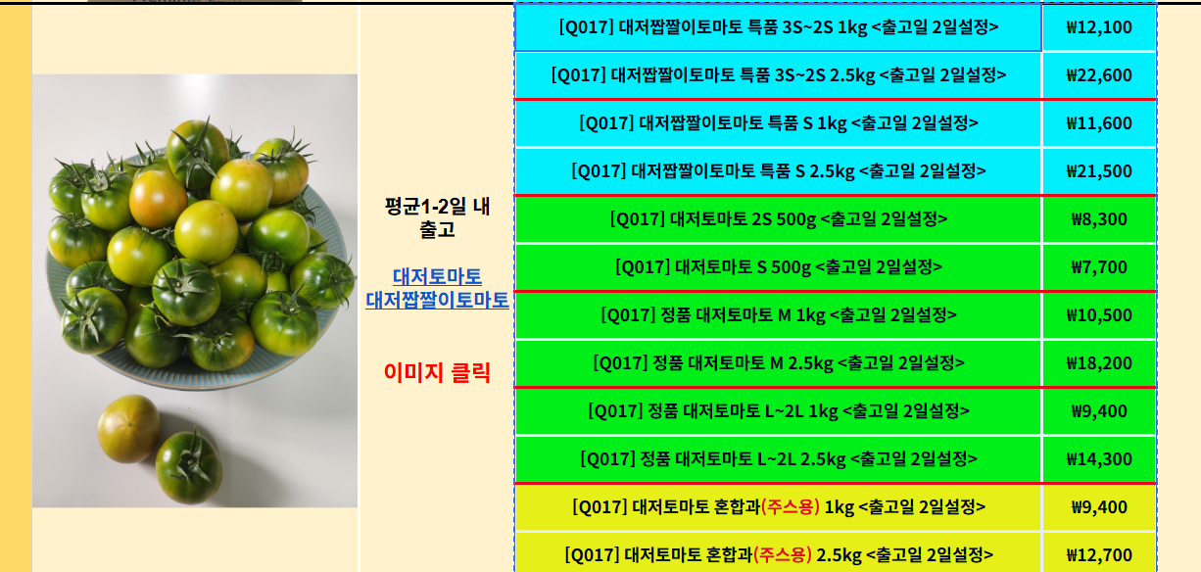
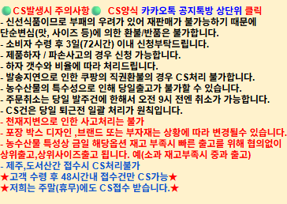
소싱현황 관리 |  |  |  |  |  |  |  |  |  |  |  |  |  | 못난이:

NO | 상품명 |  | 옵션 | 수량 | 판매가 | 쿠폰가 | 공급가 | 원가 (위안) | 수수료(%) | 물류비 | 포장/부자재 | 마케팅 | 부가세 | 기타 | 마진 | 마진율 | 공급처URL | 공급처URL2 | 경쟁사
2 | [Q017] 대저짭짤이토마토 특품 3S~2S |  | 1kg | 1 | 22,300 | 21,800 | 12,100 | 0.00 | 11.7% | 0 | 0 | 654 | - | 223 | 959 | 4.3%
3 | [Q017] 대저짭짤이토마토 특품 3S~2S |  | 2.5kg | 1 | 39,300 | 38,800 | 22,600 | 0.00 | 11.7% | 0 | 0 | 1,164 | - | 393 | 917 | 2.3%
4 | [Q017] 대저짭짤이토마토 특품S |  | 1kg | 1 | 20,400 | 19,900 | 11,600 | 0.00 | 11.7% | 0 | 0 | 597 | - | 204 | 398 | 1.9%
6 | [Q017] 대저짭짤이토마토 특품S |  | 2.5kg | 1 | 37,300 | 36,800 | 21,500 | 0.00 | 11.7% | 0 | 0 | 1,104 | - | 373 | 808 | 2.2%
 | [Q017] 정품 대저토마토 M |  | 1kg | 1 | 19,300 | 18,800 | 10,500 | 0.00 | 11.7% | 0 | 0 | 564 | - | 193 | 754 | 3.9%
7 | [Q017] 정품 대저토마토 M |  | 2.5kg | 1 | 34,300 | 33,800 | 18,200 | 0.00 | 11.7% | 0 | 0 | 1,014 | - | 343 | 2,031 | 5.9%
8 | [Q017] 정품 대저토마토 L~2L |  | 1kg | 1 | 16,900 | 17,400 | 9,400 | 0.00 | 11.7% | 0 | 0 | 522 | - | 169 | 1,223 | 7.2%
 |  | 9시 발주 마감 / 취소도 당일발주건만 9시 이전 가능 |  | 쿠폰가 500원 다운쿠폰 할인 한 가격으로 설정함
 | 숫자 복붙이안됨 |  | 팡이유통 | https://jaehwan0330.adminplus.co.kr/partner/?mod=product&actpage=prt.list

